エビデンス
単体テスト仕様書 |  |  | 新規登録
 |  |  |  | 作成日 | 45967 | 作成者 | 程可楓
 |  |  |  | 更新日 | 45967 | 更新者

項番 | エビデンス詳細（画面キャプチャ貼り付け）

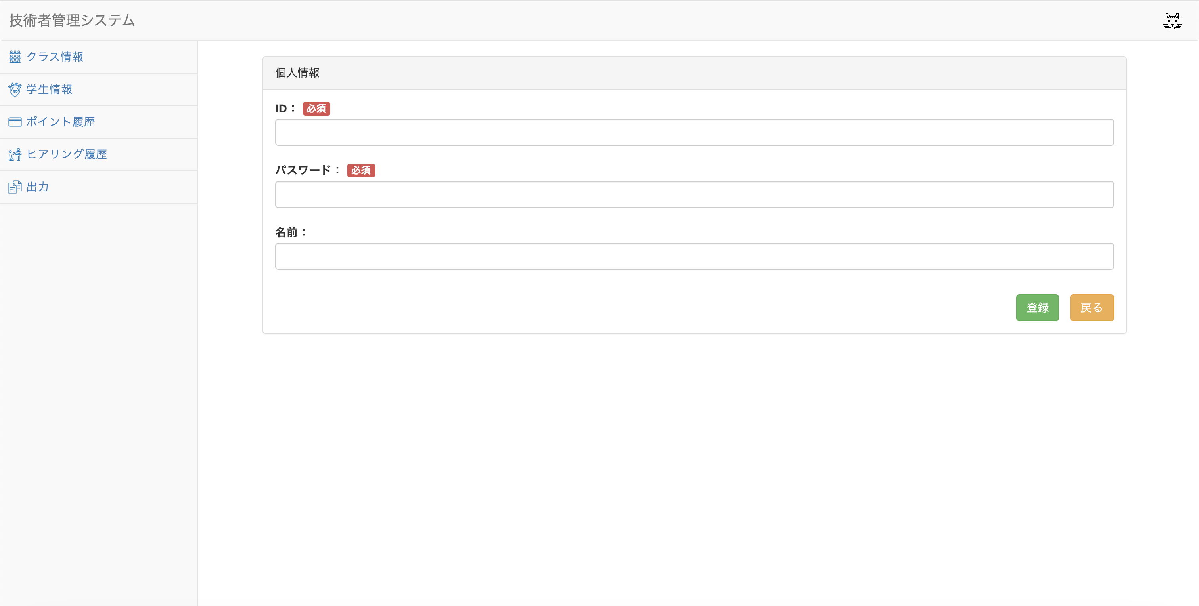
1-1-1
1-1-2
1-1-3
1-2-1
1-2-2
1-2-3
1-3-1
1-3-2
1-3-3

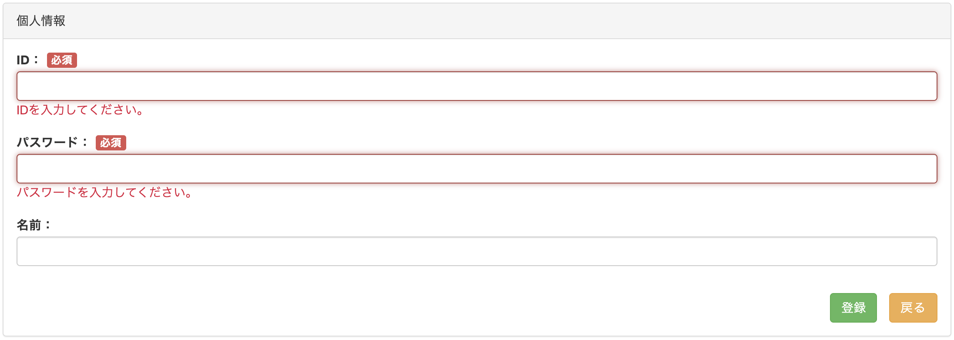
2-1-1
2-1-7


2-1-2
2-1-8

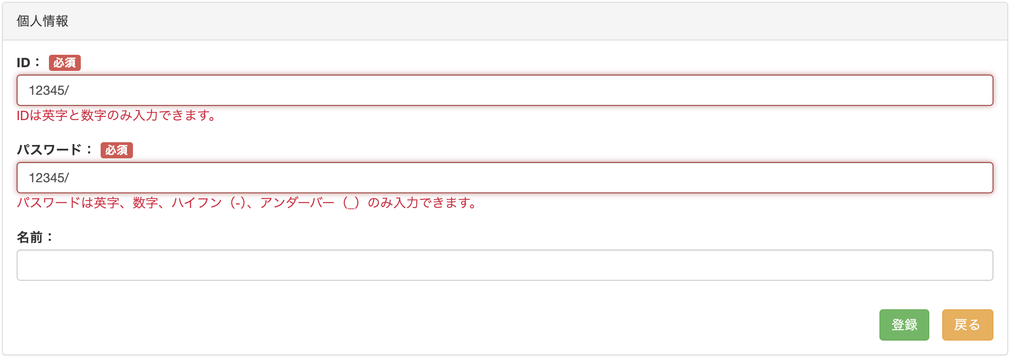
2-1-3
2-1-9

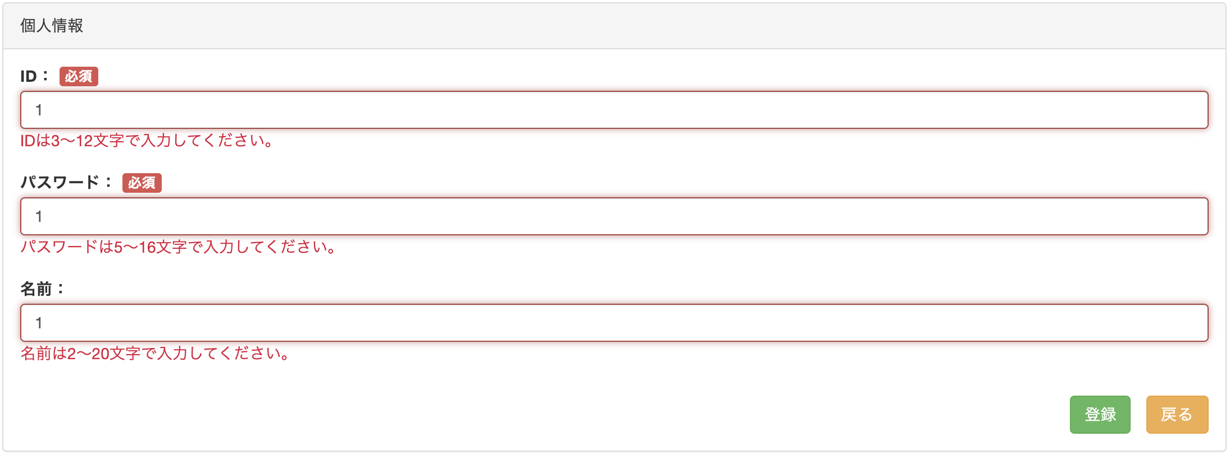
2-1-4
2-1-10
2-1-12

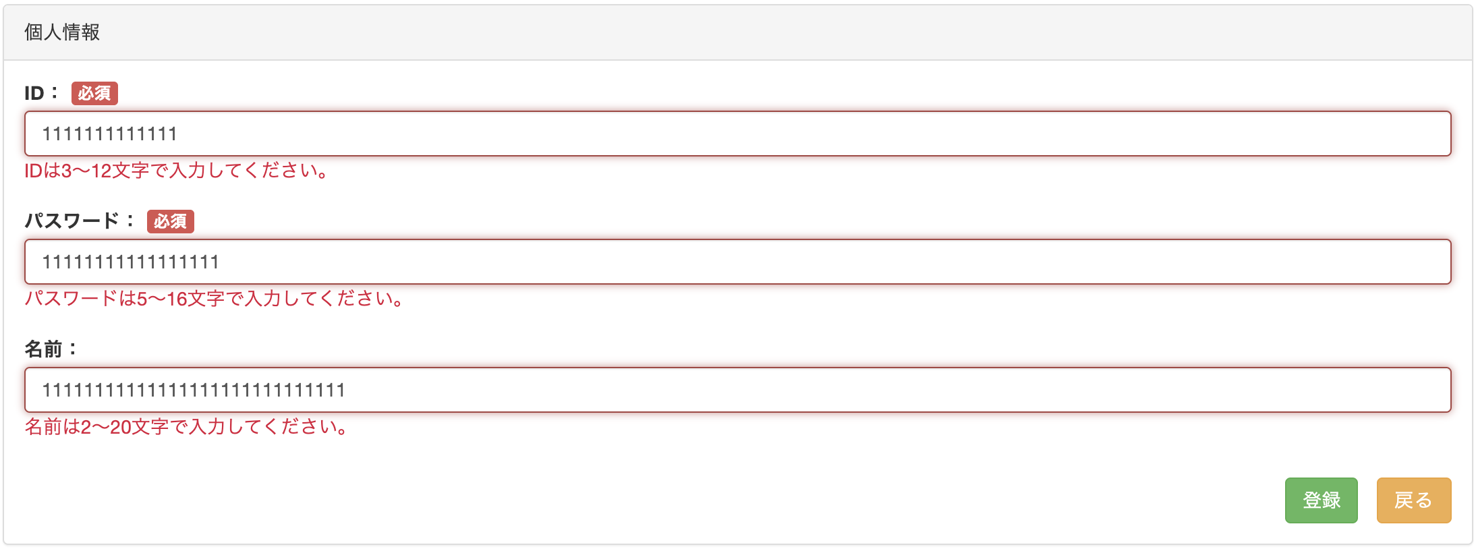

2-1-5

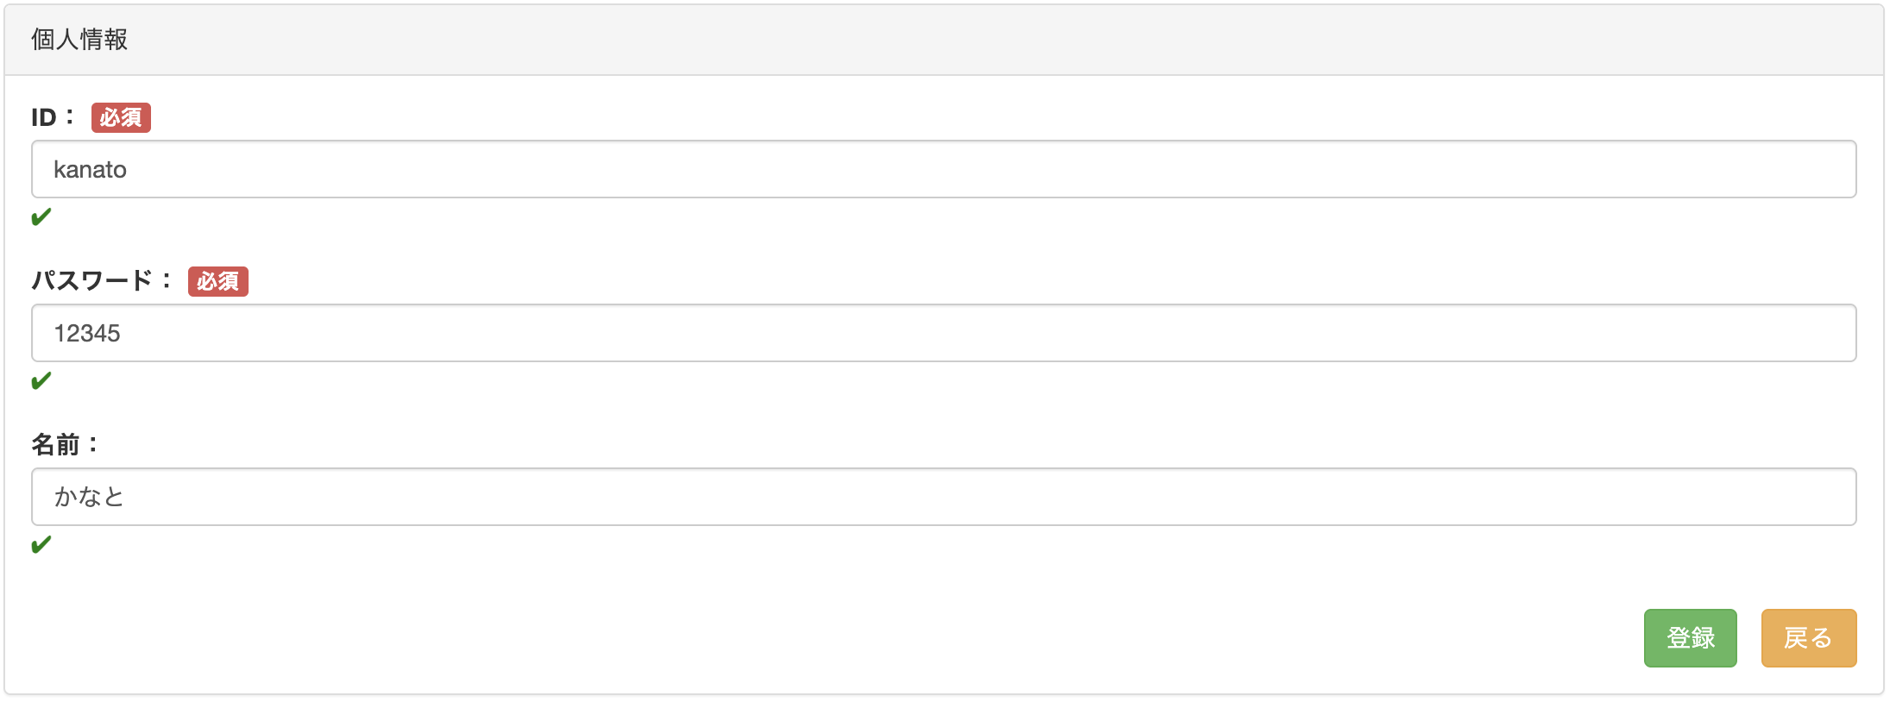
2-1-6
2-1-11
2-1-13

2-2-1

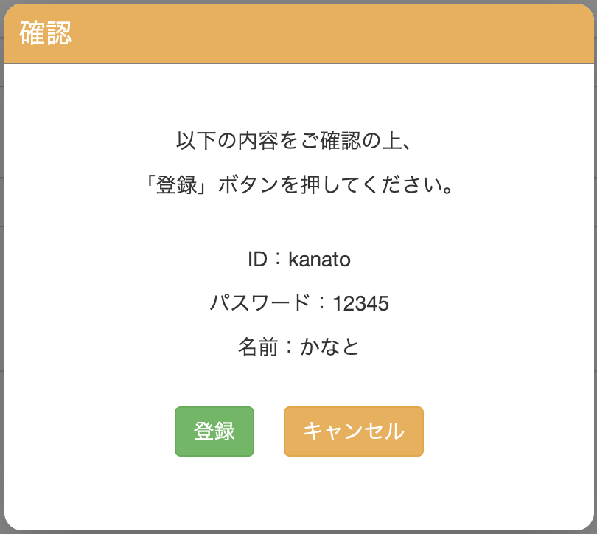

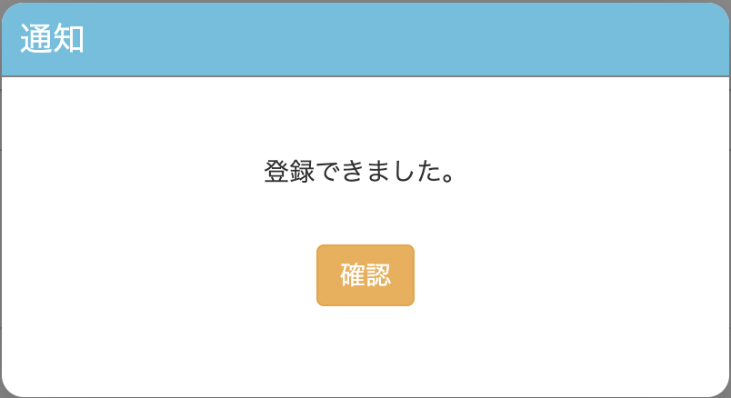
2-3-1
2-4

 |  | ※「DB」シートをご参照ください

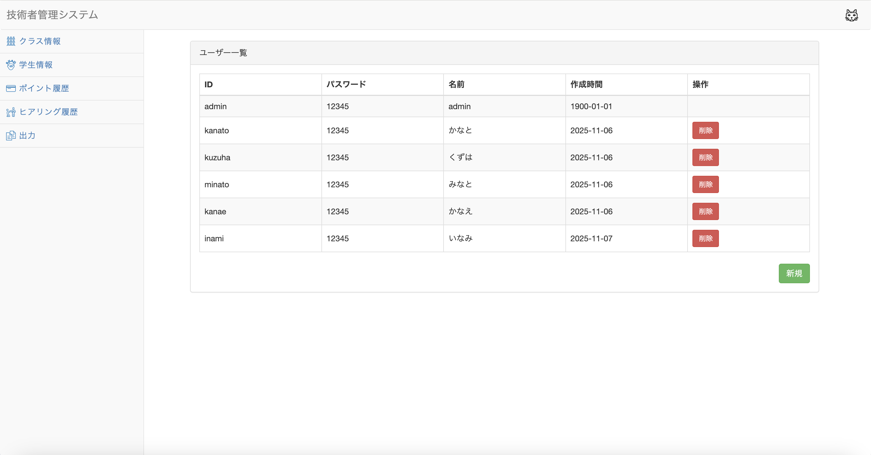

2-2-2

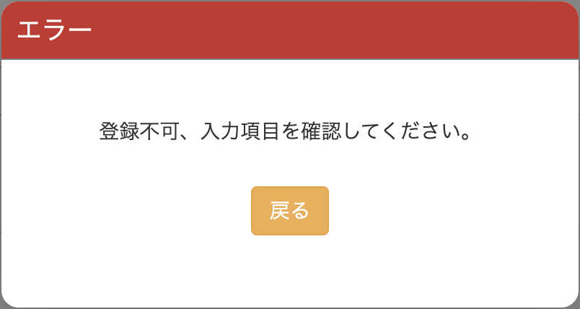

2-3-2

2-3-1

